工作表1
 |  | 清單明細 (紅底必填)
台灣公司統編： |  |  |  |  |  |  |  |  | 總CBM | 0
項次 | 品名 | 品牌 | 總件數 (箱/捆/袋) | 總重(kg) | 總CBM | 工廠地點 | CCC CODE | 照片
項次 | 魔術方塊 | 奇藝魔方格、魔域文化、永駿文化 | 150 | 2500 | 10 | 廣東汕頭 | 95030081006 | 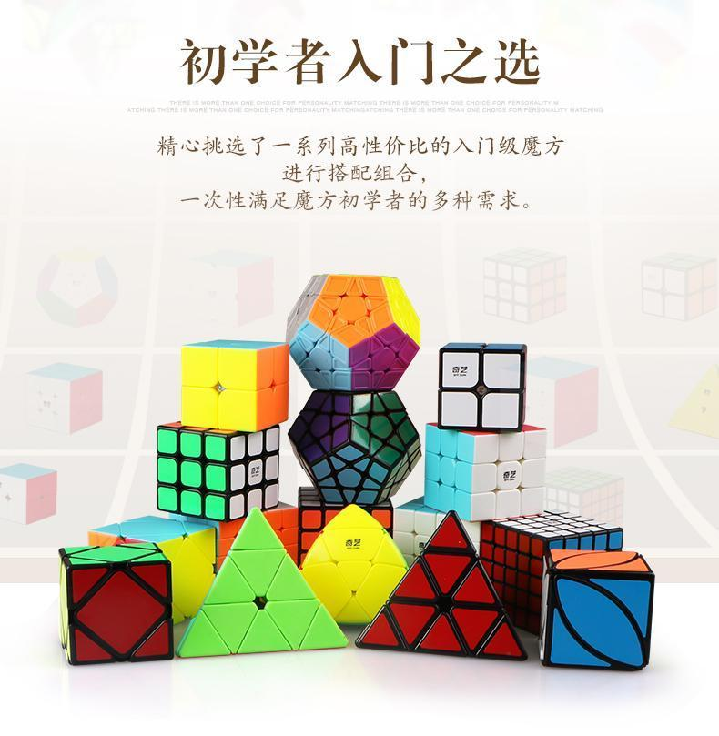

1

2

3

4

5

6

7

8

9

10

11

12

